ドーム大会打合せ事項
大会打合せ事項 （パークドーム熊本）

 |  |  |  |  | 打合せ期日 |  |  | 令和 年 月 日( ) |  |  |  |  |  |  |  | 打合せ担当：

大会名 |  |  |  |  |  |  |  |  |  |  | 競技種目

団体名 |  |  |  |  |  |  |  |  |  |  | 参加人数 |  |  |  |  |  | 一般 |  |  |  | 学生

責任者 | 氏名 |  |  |  |  | 連絡先 |  |  | 自宅・勤務先 |  |  |  |  |  |  |  |  | （ |  | ）

 |  |  |  |  |  |  |  |  | 携帯電話 |  |  |  |  |  |  |  |  | （ |  | ）

使用月日・日時 使用コート |  |  |  |  | グラウンド |  |  |  | 面 |  |  |  | ～

 |  |  |  |  | グラウンド |  |  |  | 面 |  |  |  | ～

 |  |  |  |  | グラウンド |  |  |  | 面 |  |  |  | ～

 | 令和 年 月 日（ ） |  |  |  | ２階会議室 |  |  |  |  |  |  |  | ～

 |  |  |  |  | その他 |  |  |  |  |  |  |  | ～

 |  |  |  |  | 照 明 |  |  |  | 面

 | 準備での開場→ |  |  | ～ | 場内放送器具

 | ※一般開場は、グラウンド貸出開始時間です。 |  |  |  | 大型映像装置

 |  |  |  |  | グラウンド |  |  |  | 面 |  |  |  | ～

 |  |  |  |  | グラウンド |  |  |  | 面 |  |  |  | ～

 |  |  |  |  | グラウンド |  |  |  | 面 |  |  |  | ～

 | 令和 年 月 日（ ） |  |  |  | ２階会議室 |  |  |  |  |  |  |  | ～

 |  |  |  |  | その他 |  |  |  |  |  |  |  | ～

 |  |  |  |  | 照 明 |  |  |  | 面

 | 準備での開場→ |  |  | ～ | 場内放送器具

 | ※一般開場は、グラウンド貸出開始時間です。 |  |  |  | 大型映像装置

 |  |  |  |  | グラウンド |  |  |  | 面 |  |  |  | ～

 |  |  |  |  | グラウンド |  |  |  | 面 |  |  |  | ～

 |  |  |  |  | グラウンド |  |  |  | 面 |  |  |  | ～

 | 令和 年 月 日（ ） |  |  |  | ２階会議室 |  |  |  |  |  |  |  | ～

 |  |  |  |  | その他 |  |  |  |  |  |  |  | ～

 |  |  |  |  | 照 明 |  |  |  | 面

 | 準備での開場→ |  |  | ～ | 場内放送器具

 | ※一般開場は、グラウンド貸出開始時間です。 |  |  |  | 大型映像装置

 |  |  |  |  | グラウンド |  |  |  | 面 |  |  |  | ～

 |  |  |  |  | グラウンド |  |  |  | 面 |  |  |  | ～

 |  |  |  |  | グラウンド |  |  |  | 面 |  |  |  | ～

 | 令和 年 月 日（ ） |  |  |  | ２階会議室 |  |  |  |  |  |  |  | ～

 |  |  |  |  | その他 |  |  |  |  |  |  |  | ～

 |  |  |  |  | 照 明 |  |  |  | 面

 | 準備での開場→ |  |  | ～ | 場内放送器具

 | ※一般開場は、グラウンド貸出開始時間です。 |  |  |  | 大型映像装置

許可申請書

 |  | ①業者名： |  |  |  |  |  |  |  | 責任者： |  |  |  |  |  |  | 連絡先：

 |  | ②業者名： |  |  |  |  |  |  |  | 責任者： |  |  |  |  |  |  | 連絡先：

物品借用 | 【 】 |  | 使用料納入 |  |  | 【 |  |  | 月 日 |  |  | 支払】 ・ |  |  | 【 |  |  |  | 月 日 |  |  | 支払予定】

横断幕・看板設置 | 【 】 |  | 電源ボックス使用 |  |  |  |  | 【 】 |  |  |  |  |  | 白 砂 |  |  |  |  | 【 】

物品販売 | 【 】 |  | 物品展示 |  |  |  |  | 【 】 |  |  |  |  |  | テレビ中継 |  |  |  |  | 【 】

< 備 考 > | 熊本市に暴風警報が発令された時点で施設が臨時閉館することになります

【屋内図】
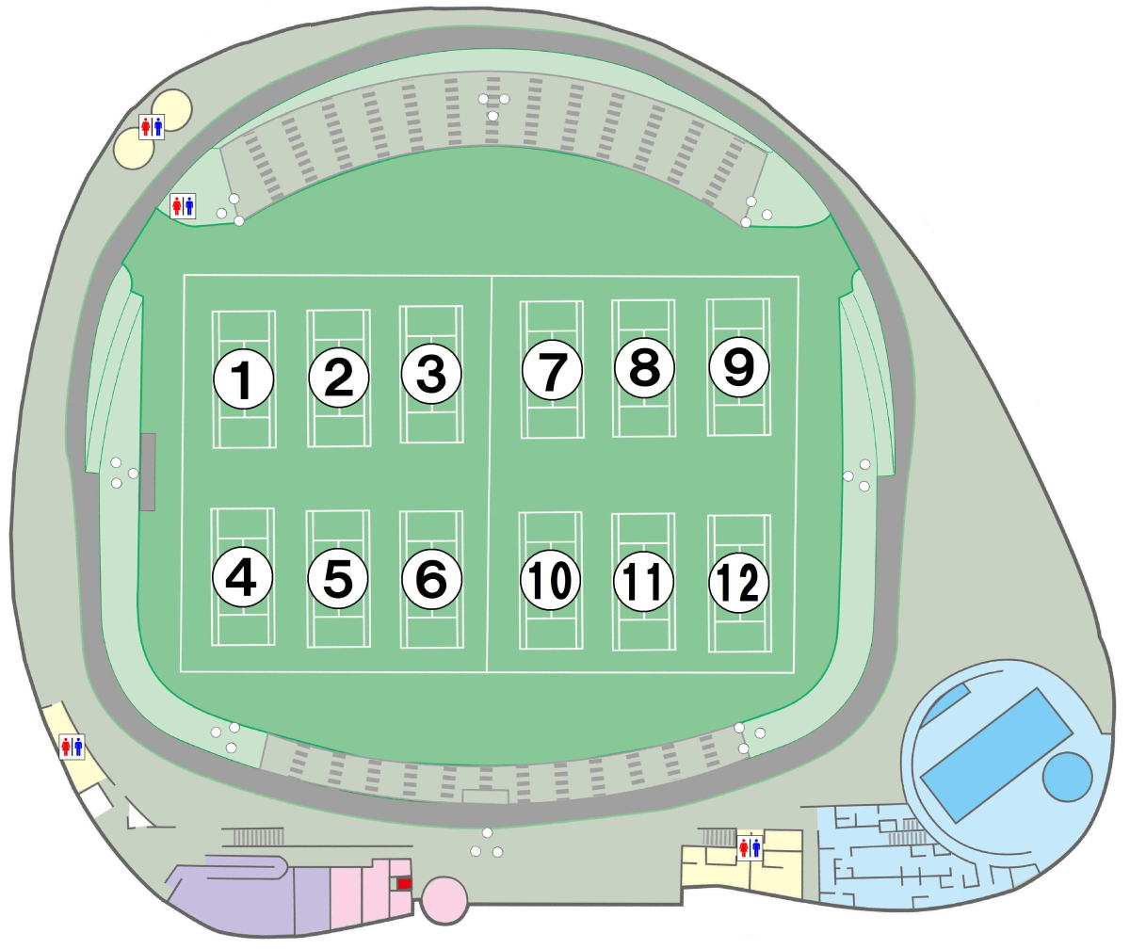

左図に配置案として移動させてください。

本部
放送
卓
映像
卓

物品販売
物品展示
横断幕

横断幕

●防球ネット（ ） |  |  |  |  |  |  | ●場内器具（ ）

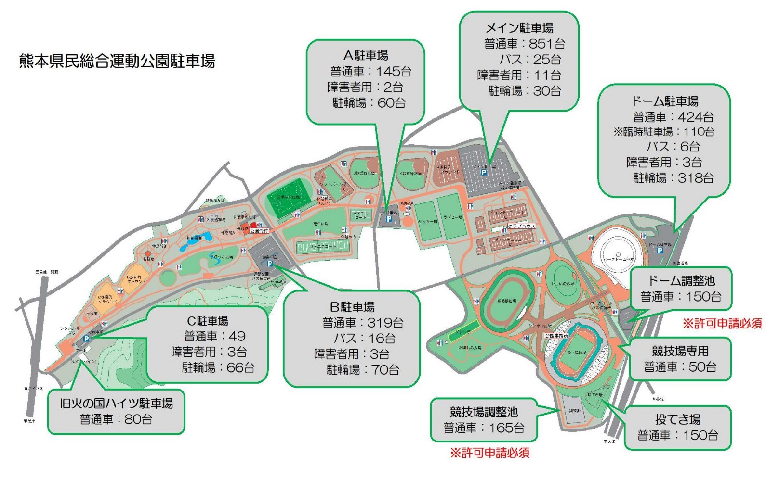

誘導員を配置させる場合、左図に配置案として移動させてください。

誘導員
誘導員
誘導員
誘導員
誘導員

パークドーム横駐車場はドーム利用者専用ではございません。 混雑時は、運動公園内各駐車場をご利用ください。 |  |  |  |  |  |  |  |  |  |  |  |  |  |  |  |  | ご利用予定台数

 |  |  |  |  |  |  |  |  |  |  |  |  |  |  |  |  | 台

競技場及びドームの調整池使用には許可申請が必要です。

調整池を占用して使用する場合は、誘導員を配置してください。

一般のお客様にご迷惑となる占用は許可できません。

